镜头需求
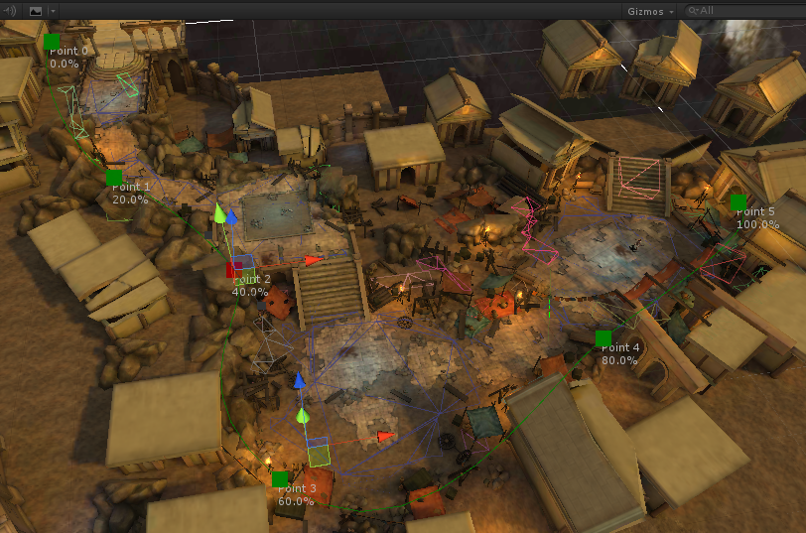
轨道镜头

 | 在继承旧有镜头系统的前提下，添加对轨道镜头的支持。

 |  | 通过添加轨道镜头来定义关卡中正常情况下镜头运动的轨迹。
 |  | 1.在现有镜头系统中接入Camera Path 3插件，可在关卡中编辑和保存镜头曲线，并在镜头编辑器中调用
 |  | 2.从轨道镜头可以过渡到其他镜头，并设置过渡的时间
 |  | 3.可以设置从轨道镜头和主角之间保持的距离，类似于path lag参数
 |  | 4.旋转模式，可以设置成盯着主角，也可以设置为朝向路径前方。
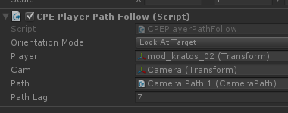

战斗状态镜头

 | 战斗状态镜头，主要是为了控制战斗时镜头与主角的距离

 |  | 在进入战斗状态（刷怪）的时候，由关卡事件触发镜头的切换，无视场景镜头的碰撞区域，将当前镜头切换为参数指定的战斗镜头，并在收到战斗结束事件之前，一直保持这个镜头。

 |  |  | 关卡中切换战斗镜头事件
 |  |  | 参数： 镜头名
 |  |  |  | 事件成功执行时，由当前场景镜头过渡到指定的镜头，并一直保持该镜头，不受镜头碰撞区域变化的影响。

 |  |  | 关卡中战斗结束镜头恢复事件
 |  |  | 无参数，事件发生后就恢复镜头为正常的镜头，根据当前所在位置的碰撞区域，恢复成对应的镜头，恢复响应镜头的碰撞区域。。

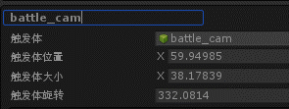

跟随对象与敌人之间镜头

 | 一种镜头类型，会在一定范围内监听主角的敌人，当敌人进入到主角周围一定范围内，锁定该敌人，镜头会由跟随主角改为跟随主角与该敌人之间的中心点，并自动控制镜头的远近。

 |  | 镜头类型 跟随对象与敌人之间

 |  | 参数 | 监听范围监听主角的敌人的范围，一旦有主角敌对阵营的单位进入这个范围，就锁定这个单位。对于范围内的敌人，锁定距离最近的，锁定的敌人死亡或走出监听范围才会丢失锁定。
 |  |  | 最小距离 镜头距离注视点的最近距离，锁定的敌人与主角越靠近，镜头距离越小，直到到达了最小距离，镜头的距离就不再变小
 |  |  | 最大距离 镜头距离注视点的最远距离，锁定的敌人与主角越远离，镜头距离越大，直到到达了最大距离，镜头的距离就不再变大

 |  |  | （除距离参数外，其它参数同跟随类型的镜头）

关卡剧情推镜（参照地牢猎手）

 | 关卡中的剧情推镜事件，一般用于人物出场时，将镜头推向剧情人物。也有用在BOSS死亡的时候，将镜头推到BOSS位置。

 | 使用剧情推镜事件后，镜头开始过渡到由参数决定的，镜头应该移动到的最终位置，过渡过程镜头要有加速和减速。

 |  | 剧情推镜事件
 |  | 参数 | 对象的角色ID/刷新点ID 用于定义镜头要移动到的角色的位置。
 |  |  | 偏移 镜头最终移动到角色的位置时的镜头偏移
 |  |  | 高度角 | 同上
 |  |  | 水平角 | 同上
 |  |  | 视野 | 同上
 |  |  | 距离 | 同上
 |  |  | 停留时间 | 移动到给定角色的位置后，停留多长时间。停留时间内可以触发另一个剧情推镜事件，则镜头会从当前位置移到下一个位置。停留时间结束，则退出剧情镜头，过渡回正常的镜头组。
 |  |  | 加速度 镜头过渡移动时的加速度，镜头刚开始移动，在全程的前半段做加速运动
 |  |  | 减速度 镜头过渡移动时的减速度，镜头移动超过了50%的时候，在后半段做减速运动。（在镜头到达最终位置时速度为0，因此在20%路程时，如果速度还是太快，不足以减为0，则程序自己给一个减速度）
 |  |  | 最大速度 镜头移动的最大速度

